úvod
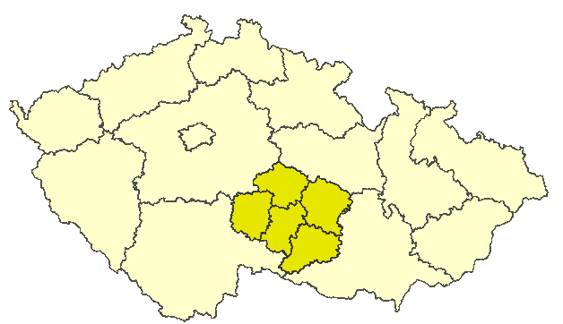
Kraj Vysočina

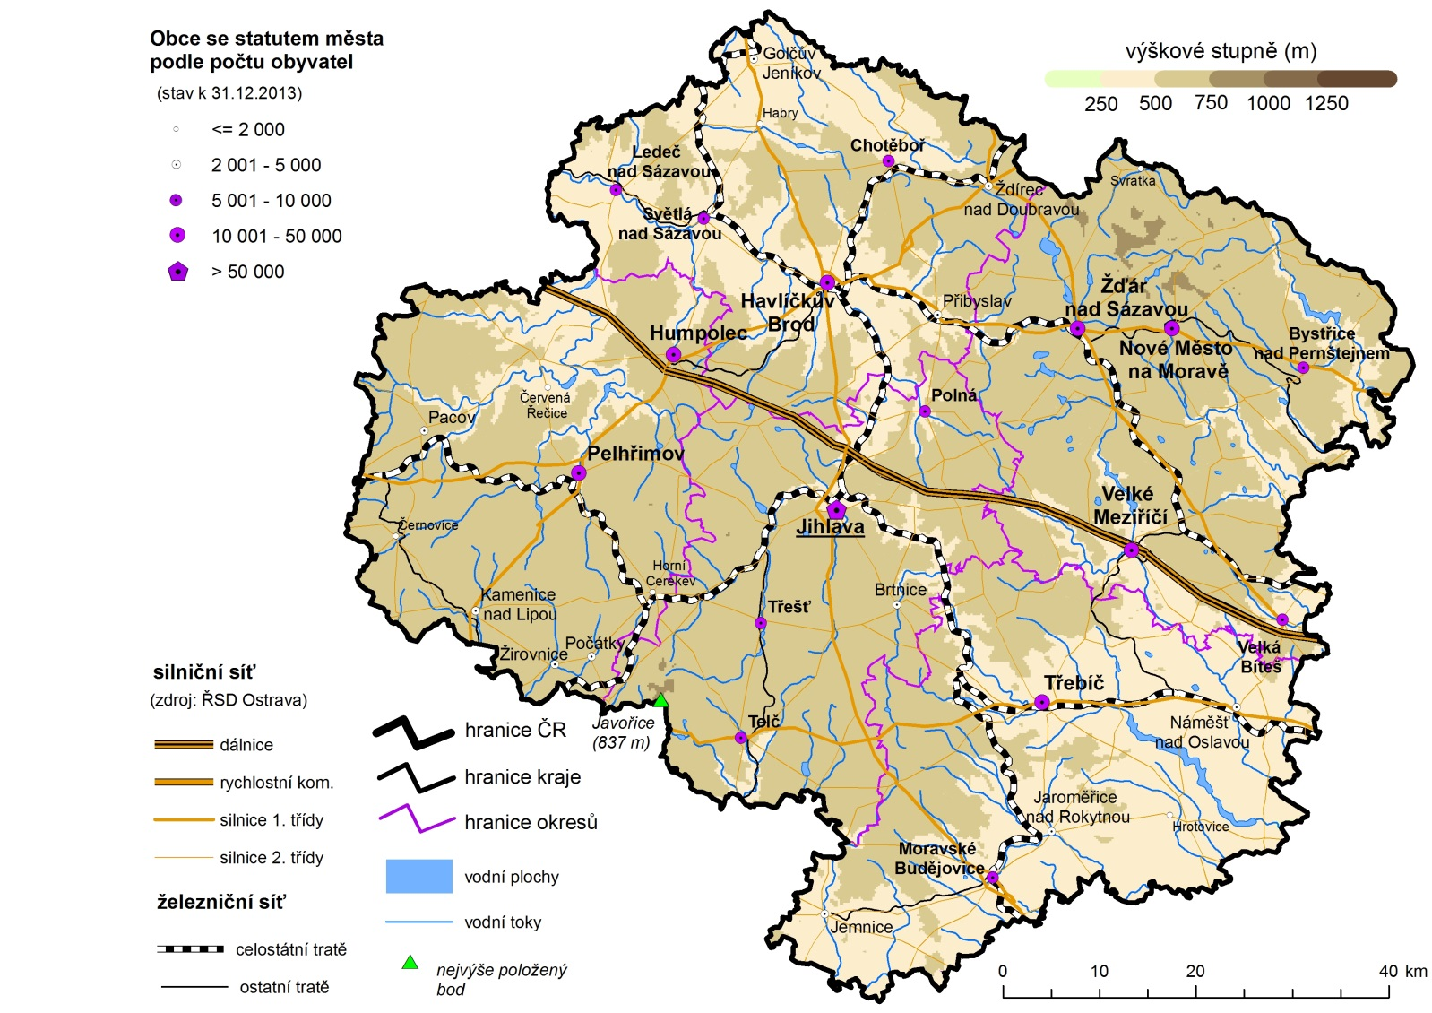

Porovnání vybraných krajských údajů s Českou republikou v roce 2013

Dopravní nehody na 1 000 obyvatel | 90.160802994
Místa v domovech pro seniory na 1 000 obyv 65let a starších | 117.86222939
Průměrný starobní důchod žen | 97.583399761
Průměrný starobní důchod mužů | 96.721447972
Dokončené byty na 1 000 obyvatel | 97.401883341
Podíl uchazečů o zaměstnání se základním vzděláním | 66.375541085
Podíl uchazečů o zaměstnání do 25 let | 103.269839
Míra nezaměstnanosti | 98.50
Podíl zaměstnaných ve službách (CZ-NACE) | 78.306781184
Průměrná hrubá měsíční mzda | 89.692160459
Míra ekonomické aktivity - ženy | 99.238441926
Míra ekonomické aktivity - muži | 96.655105605
Průměrný věk - ženy | 100.14017792
Průměrný věk - muži | 100.42053534
Zemřelí na novotvary na 100 000 obyvatel | 100.35199042
Zemřelí na nemoci oběhového systému na 100 000 obyvatel | 99.854525247
Potraty na 100 narozených | 87.045023856
Podíl živě narozených mimo manželství | 86.60861958
Živě narození na 1 000 obyvatel | 94.887960992
Podíl obyvatel 65 let a starších | 101.88505772
Podíl obyvatel do 25 let | 98.599675921
Podíl lesních pozemků | 90.256486669
Podíl orné půdy | 122.9238308
 | 2013
 | Vysočina

